Fundo_Azul
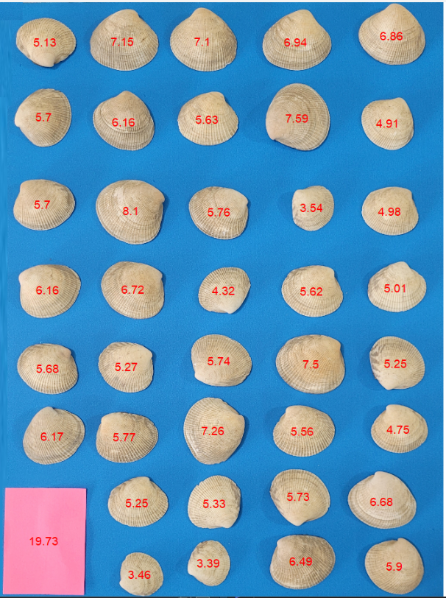
AreaCor | Peso
6.86 | 2.751
7.10 | 3.037
7.15 | 2.904
6.94 | 2.734
5.13 | 2.001
7.59 | 3.838
5.70 | 1.955
6.16 | 2.438
5.63 | 1.997
4.91 | 1.491
5.70 | 2.196
8.10 | 3.833
3.54 | 0.944
5.76 | 2.086
4.98 | 1.506
6.72 | 2.755
5.01 | 1.694
6.16 | 2.817
5.62 | 1.973
4.32 | 1.317
5.74 | 1.979
7.50 | 3.25
5.25 | 1.595
5.27 | 1.876
5.68 | 2.187
7.26 | 2.843
4.75 | 1.592
5.56 | 2.018
6.17 | 2.328
5.77 | 2.077
5.73 | 1.931
6.68 | 2.758
5.33 | 1.583
5.25 | 1.459
6.49 | 2.473
5.90 | 1.995
3.39 | 0.699
3.46 | 0.707

